Stundenplan
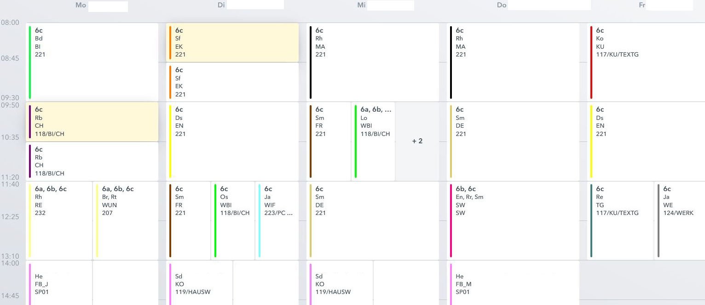
Erstelle den Stundenplan in der Abbildung in Excel

Wähle für jedes Fach die angegebene Farbe.
Wähle für jedes Fach eine andere Schrift
In den Stunden in denen mehr als ein Kurs statt findet, such dir einen aus.

